Hoja1
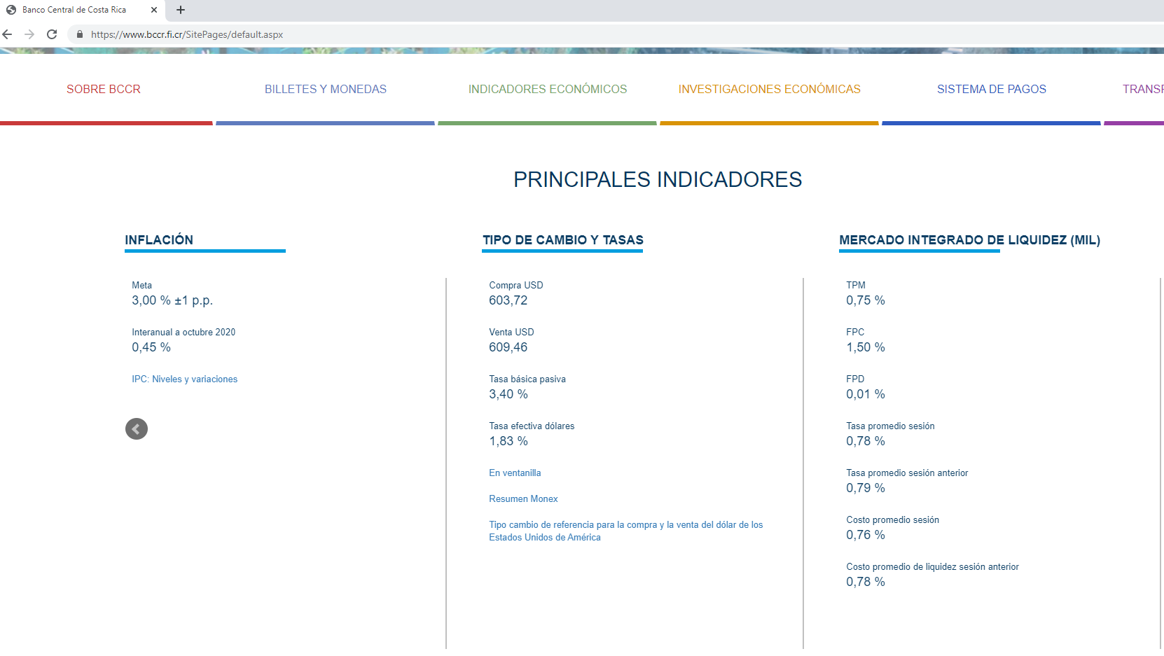
 |  |  |  |  | INVERSIÓN
 |  |  |  |  | PRESUPUESTO |  |  | AÑO 1 | AÑO 2 | AÑO 3 | AÑO 4 | AÑO 5 | AÑO 6 | AÑO 7 | AÑO 8 | AÑO 9 | AÑO 10
 |  |  |  |  |  | A | INGRESOS | 27,500,000.00 | 28,325,000.00 | 29,174,750.00 | 30,049,992.50 | 30,951,492.28 | 31,880,037.04 | 32,836,438.15 | 33,821,531.30 | 34,836,177.24 | 35,881,262.56
 |  | TC | 634.00 | MATERIALES | 16,801,000.00
 |  |  |  | EQUIPOS | 2,503,032.00
 |  |  | 1.47 | MO | 2,945,260.00 |  | EGRESOS EFECTIVO
 |  |  |  | OTROS | 6,163,248.00 |  | SALARIOS
Materiales: $ 26500 |  |  |  | TOTAL | $28,412,540.00 |  | GUARDAS | 8,280,000.00 | 8,528,400.00 | 8,784,252.00 | 9,047,779.56 | 9,319,212.95 | 9,598,789.34 | 9,886,753.02 | 10,183,355.61 | 10,488,856.27 | 10,803,521.96
Equipos: $ 39480
Mano de Obra: ₡ 2945260
Otros: ₡ 6163248 |  |  |  |  |  | 1.00 | TOTAL SALARIOS | 8,280,000.00 | 8,528,400.00 | 8,784,252.00 | 9,047,779.56 | 9,319,212.95 | 9,598,789.34 | 9,886,753.02 | 10,183,355.61 | 10,488,856.27 | 10,803,521.96
El financimiento es 100% propio |  |  |  |  |  | 2.00 | CARGAS SOCIALES | 3,726,000.00 | 3,837,780.00 | 3,952,913.40 | 4,071,500.80 | 4,193,645.83 | 4,319,455.20 | 4,449,038.86 | 4,582,510.02 | 4,719,985.32 | 4,861,584.88
El tipo de cambio de venta del 12 de diciembre del 2021 es de ₡ 634
La inflacion proyectada para el 2021-2022 es del 3% (1,03) |  |  |  |  |  | 3.00 | OTROS GASTOS | 6,957,500.00 | 7,166,225.00 | 7,381,211.75 | 7,602,648.10 | 7,830,727.55 | 8,065,649.37 | 8,307,618.85 | 8,556,847.42 | 8,813,552.84 | 9,077,959.43
El proyecto posee una vida util de 10 años
En la fase operativa la entidad pretende vender 550 servicios bancarios de ₡ 50000 cada uno |  |  |  |  |  | B | TOTAL GASTOS | 18,963,500.00 | 19,532,405.00 | 20,118,377.15 | 20,721,928.46 | 21,343,586.32 | 21,983,893.91 | 22,643,410.73 | 23,322,713.05 | 24,022,394.44 | 24,743,066.27
Los salarios son dos Guardas de ₡ 345000 mensuales
Las cargas sociales son del 45% |  |  |  |  |  | A-B | SALDO EFECTIVO | 8,536,500.00 | 8,792,595.00 | 9,056,372.85 | 9,328,064.04 | 9,607,905.96 | 9,896,143.14 | 10,193,027.43 | 10,498,818.25 | 10,813,782.80 | 11,138,196.28 | -28,412,540.00
Otros gastos se estiman de 25.30% de los ingresos
Los colones crecen segun la inflacion
La tasa de interés pasiva es de 2.80% |  |  |  |  |  | TBP | 2.80%

 |  |  |  |  |  | VAN | 55,358,130.75

 |  |  |  |  |  | VAN >0 | SE HACE PROYECTO

 |  |  |  |  |  | TIR | 25.83%
 |  |  |  |  |  | PARAMETRO (TBP) | 2.800%

 |  |  |  |  |  | TIR>TBP | SE HACE PROYECTO

 |  |  |  |  |  | CRITERIOS FINANCIEROS
 |  |  |  |  |  | SE HACE EL PROYECTO
 |  |  |  |  |  | A) | VAN >0
 |  |  |  |  |  | B) | TIR>TBP

 | FUENTE: www.bccr.fi.cr

